📓Notice
 | Impact'IA

Calculatrice des impacts environnementaux des projets mobilisant des modèles d'IA Générative
Présentation
Présentation du document
Le développement et l’usage de modèles IA reposent sur des infrastructures techniques pouvant générer des impacts environnementaux significatifs. Cette calculatrice des impacts environnementaux des projets mobilisant des modèles d'IA Générative a été conçue par la Direction RSE et la Direction du Numérique Responsable du groupe SNCF, en collaboration avec Wavestone et Resilio. Objectif de la calculatrice Impact'IA : vous permettre, de manière autonome, d'évaluer trois dimensions environnementales clés associées à l'utilisation d'un modèle d'IA Générative dans votre projet, sur une année : la consommation électrique, le potentiel de réchauffement climatique (i.e. les émissions de gaz à effet de serre) ainsi que l'utilisation d'eau. Périmètre couvert : Impact'IA couvre une bibliothèque de 33 modèles d'IA Générative, correspondant aux principaux modèles des fournisseurs d'IA (Open AI, Anthropic, Mistral AI, Google)

Précisions sur les 3 indicateurs environnementaux modélisés dans cette calculatrice :

Consommation d'électricité |  | Potentiel de Réchauffement Climatique |  |  | Utilisation d'eau

mWh ou Wh ou kWh |  | mg CO₂e ou g CO₂e ou kg CO₂e |  |  | mL ou L ou m³

COMMENT UTILISER CETTE CALCULATRICE ?
Guide Utilisateur
Impact'IA est composé de 5 onglets visibles : 📓Notice (vous êtes ici) : Retrouvez la présentation de la calculatrice, ses objectifs, la méthodologie utilisée ainsi que les consignes d'utilisation. ⚙️Données : Renseignez la phase du projet, le modèle d'IA utilisé et les volumes d'usage. 📊Résultats : Visualisez les 3 impacts environnementaux de votre projet (par requête ou par an) ainsi que certaines équivalences. ♻️Bonnes pratiques : Explorez des leviers d'écoconception.

RENSEIGNER VOTRE PROJET

Méthodologie de calcul
Cette calculatrice repose sur :
les principes méthodologiques d'une Analyse de Cycle de Vie (ACV), visant à couvrir les impacts des équipements à usage numérique, sur tout leur cycle de vie (fabrication, usage, fin de vie)
la méthodologie d'Ecologits (v0.10), notamment pour :
modéliser l'inférence au travers de la consommation électrique des GPU mobilisés lors de la génération d'un token par un modèle d'IA :
1 token généré → Electricité consommée (Wh ou kWh) → GES émis (g CO₂e ou kg CO₂e) et Eau utilisée (L ou m³)
en comblant certaines de ses limites, pour intréger plus spécifiquement les tokens d'entrée et les tokens de sortie, et completer le périmètre fonctionnel de l'inférence en estimant l'étape d'intégration des données RAG (hors projet en conception) et l'estimation des fonctionnalités applicatives complémentaires permettant d'accéder aux modèles d'IA externes ;
l'élargissement du périmètre technique de calcul (afin d'estimer au-delà de la vue GPU / serveur) : serveur dans son entièreté (stockage), réseau au sein du centre de données, environnement technique et bâtiment ;
l'enrichissement du périmètre fonctionnel en prenant en compte les phases de pré-entraînement et d'entraînement : stockage de la donnée d'entrainement, R&D et entraînement final ;
l'amélioration de la méthodologie d'estimation de l'impact environnemental : actualisation des facteurs d'émissions embarqués grâce à la base de données ResilioDB , utilisation de la méthodologie Aware pour ajuster l'impact de l'utisation d'eau.
Hypothèse :
Les ressources de calcul mobilisées pour :
la phase d’inférence est considérée comme hébergée dans un pays au mix énergétique relativement peu carbonné, avec un facteur d'émissiion type pour l'électricité. L'utilisateur ne peut pas choisir ce mix. Il est recommandé de configurer ces valeurs dans les onglets "calcul" et "bibliothèque FE" pour représenter le mix énergétique pertinent.
la phase d'entrainement sont considérées comme hebergées à travers le monde, en appliquant le facteur d'émission standard de l'électricité Monde.
Méthodologie de calcul
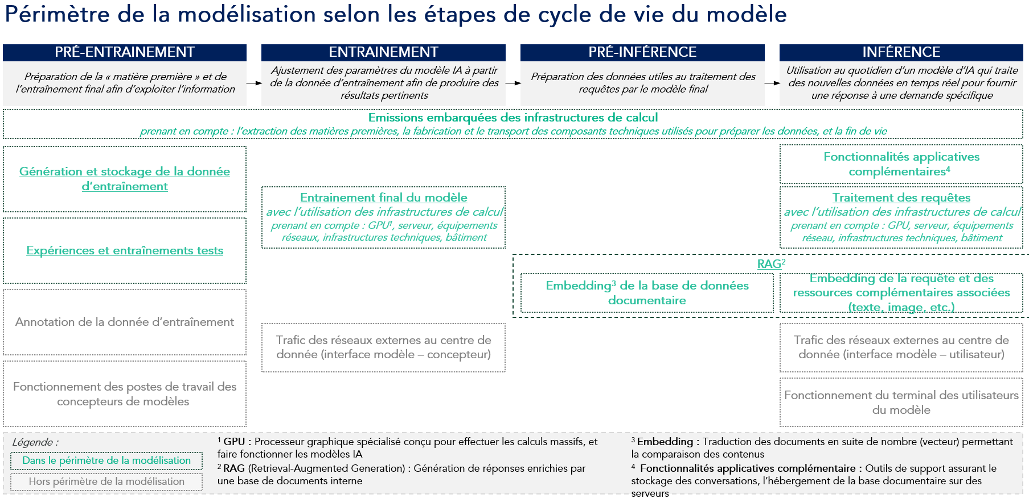

AJOUTER UN NOUVEAU MODèle d'IA à la calculatrice impact ia

Ce tutoriel explique comment ajouter un modèle supplémentaire dans la calculatrice Impact'IA, en respectant la structure du fichier Excel afin de garantir le bon fonctionnement des calculs et des filtres.

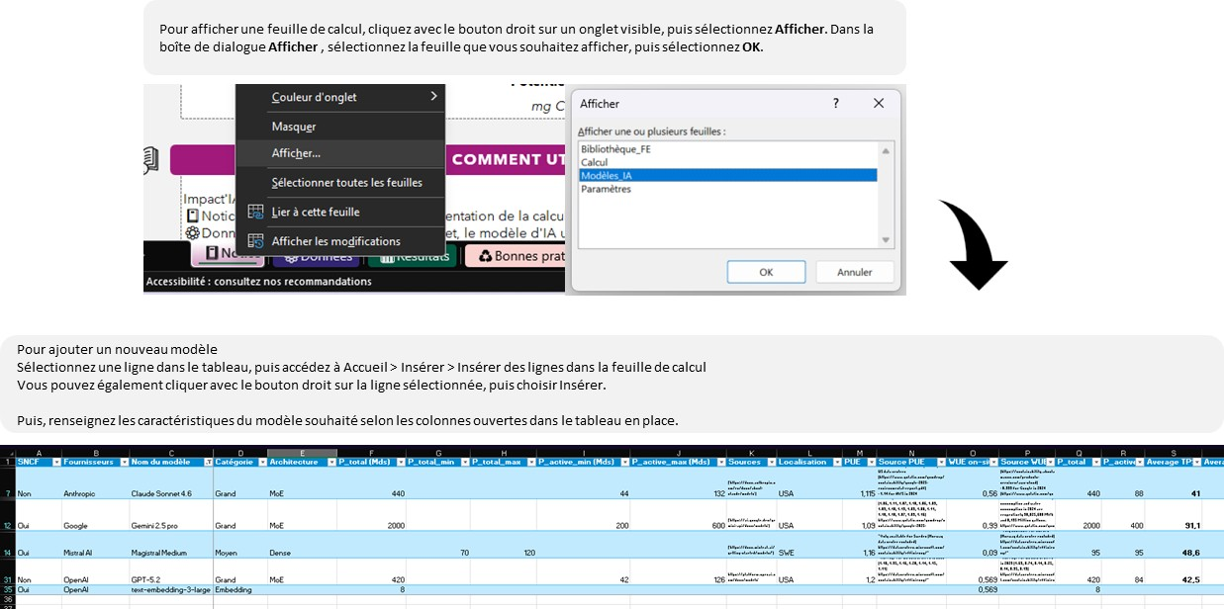 Étapes 1. Afficher la feuille des modèles nommée "Modèles_IA" : Clic droit sur un onglet → Afficher… → Modèles_IA 2. Dupliquer une ligne existante : Dans l'onglet Modèles_IA, insérer ou copier / coller une ligne complète sur la ligne vide suivante (obligatoire pour conserver formules et listes déroulantes) 3. Renseigner les champs mentionnées : Nom du modèle, fournisseur, caractéristiques, sources, etc. 4. Vérifier : Dans l'onglet Données, le modèle apparaît dans les listes et les calculs se mettent à jour Bonne pratique : ne pas modifier les formules, colonnes ou cellules verrouillées.

Besoin d'aide ?

Des questions, difficultés ou suggestions d'améliorations ? |  |  | 📧 Email : numerique.responsable@sncf.fr

Suivi des versions

Date |  | Version |  | Contributeurs
2026-07-08 |  | vF-CC-BY-NC-SA |  | Direction RSE & Direction du Numérique Responsable SNCF en collaboration avec Wavestone et Resilio.

Licence : CC-BY-NC-SA

⚙️Données
Notice
 | Impact'IA

Calculatrice des impacts environnementaux des projets mobilisant des modèles d'IA Générative
COMMENT UTILISER CETTE CALCULATRICE ?
Comment utiliser cette calculatrice ?
1. Sélectionner la phase de votre projet : Conception ou Production 2. Choisir le fournisseur et le modèle d'IA 2. Renseigner le(s) volume(s) d'usage du projet (Pour les projets en Production, la valeur du nombre de tokens d'entrée et de sortie, ainsi que le nombre de requêtes par mois sont nécessaires. Si vous ne connaissez pas ces valeurs, sélectionnez la phase "Conception" et renseignez les valeurs demandées)

Phase de mon projet
Phase de mon projet
1

 |  |  | Mon projet est en : |  | Production

Fournisseur et modèle IA utilisés
2

 |  |  | Fournisseur : | Anthropic |  | Modèle : | Claude Opus 4.6

Volume d'usage de mon projet
3

 | Exemple de taille de requête | Echange court (≈ 400 tokens) |  | Nombre d'utilisateurs de l'outil: | 1 |  | Nombre de requêtes (par jour et par utilisateur) |  | 1

 | Nombre total de requêtes (par mois) | 10,000,000 |  | Nombre total de tokens d'entrée (par mois) | 100,000,000 |  | Nombre total de tokens de sortie (par mois) | 100,000,000

 |  |  |  | Nombre de tokens d'embedding (par mois) | 1,000,000,000

accéder aux résultats

📊Résultats
Notice
 | Impact'IA

Calculatrice des impacts environnementaux des projets mobilisant des modèles d'IA Générative

RECAPITULATIF DE MON PROJET

MON projet mobilise
Claude Opus 4.6
DE
Anthropic

1 200 000 000
TOKENS D'Entrée

avec un volume d'usage annuel équivalent à
1 200 000 000
TOKENS DE SORTIE

12000000000
TOKENS d'embedding

cela représente comme impact :

Consommation d'électricité
Potentiel de Réchauffement Climatique
Utilisation d'eau

53 mWh / requête
5 mg CO₂e / requête
1 mL eq / requête

6 350 kWh / an
556 kg CO₂e / an
70 m³ eq / an

 |  |  |  | ⓘ | Hypothèses de mix électrique
 |  |  |  |  | Entrainement | Inférence
 |  |  |  |  | 0,47 kg CO₂e / kWh | 0,04 kg CO₂e / kWh

 |  |  | Résultats > 1000 kgCO2e/an ➜ le projet doit faire l'objet d'une reflexion autour de son impact environnemental Résultats > 10 000 kgCO2e/an ➜ un plan d'action de mitigation des émissions et de mise en oeuvre de bonnes pratiques doit être mis en place.
EQUIVALENCES

634 986 recharge(s) de smartphone
2 555 km(s) en voiture
69 734 bouteille(s) d'eau

ou
ou
ou

3 809 913 minute(s) sur Internet
9 722 heure(s) de visio sur Teams
278 935 café(s) bus

accéder aux bonnes pratiques

répartition DES IMPACTS PAR étape du cycle de vie d'un modèle IA

Ce graphique détaille les indicateurs en fonction des 2 étapes principales du cycle de vie de l'IA. L’entraînement correspond à la création du modèle. L’inférence est l’utilisation du modèle une fois qu’il est entraîné : chaque requête, chaque réponse générée.

 | ÉLECTRICITÉ consommée pour le projet
Entrainement | 140.3
Inférence | 6209.5
 | GES émis (usage + embarqué) pour le projet
Entrainement | 71.6
Inférence | 483.9
 | EAU utilisée pour le projet
Entrainement | 1621.76
Inférence | 68112.02

Ce graphique détaille les indicateurs environnementauxpour chacune des sous-étapes du cycle de vie de l'IA.

 | Consommation d'électricité ( kWh / an) | Potentiel de Réchauffement Climatique ( kg CO₂e / an) | Utilisation d'eau ( m³ eq / an)
Stockage de la donnée d'entrainement | 0% | 0% | 0%
Expérimentations tests (R&D) | 2% | 10% | 2%
Entrainement final du modèle | 0% | 3% | 0%
RAG / Embedding (hors Conception) | 1% | 1% | 1%
Front applicatif - pré & post traitements | 3% | 3% | 5%
Traitement des requêtes par le modèle | 94% | 83% | 92%

Entraînement
inférence

répartition de LA CONSOMMATION ELECTRIQUE A l'usage par équipement du centre de données

Ce graphique détaille la répartition de la consommation d’électricité entre les principaux équipements d'un centre de données lors du traitement de la requête par le modèle. L’objectif est de visualiser quels éléments consomment le plus d'électricité lors de l'usage du modèle d’IA Générative.

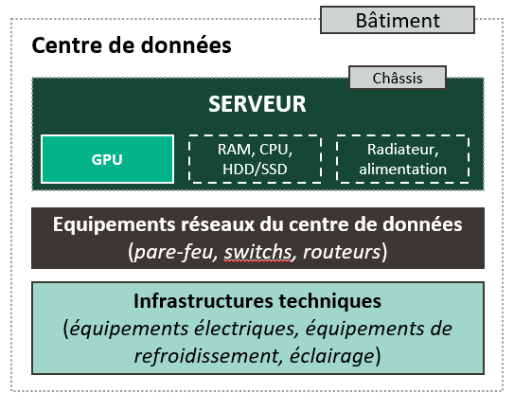

 | Répartition de la consommation énergétique
GPU | 4464.440
Serveur (hors GPU) | 765.370
Equipements réseaux du centre de données | 102.740
Infrastructures techniques (inc. PUE) | 613.234

Schéma des différents équipements composant un centre de données

Comparaison avec des modèles IA alternatifs

 |  | Les comparaisons de modèles sont réalisées à périmètre fonctionnel constant. Chaque modèle est rattaché à une catégorie de taille et d’usage, considérés comme des alternatives réalistes.
RAPPEL DES impacts de mon projet :
Si mon projet utilisait un autre modèle, son impact serait :

Vous pouvez modifier les modèles alternatifs

 |  |  | GPT-4 turbo |  | Mistral Large |  | Claude Sonnet 4 | Gemini 2.5 pro

 | Consommation d'électricité ( kWh / an)
Claude Opus 4.6 | 6349.9
GPT-4 turbo | 8037.3
Mistral Large | 1467.7
Claude Sonnet 4 | 2833.0
Gemini 2.5 pro | 24205.2

x 1,3
👍 x 0,2
👍 x 0,4
x 3,9
Ecart par rapport au modèle utilisé

 | Potentiel de Réchauffement Climatique ( kg CO₂e / an)
Claude Opus 4.6 | 555.5
GPT-4 turbo | 822.8
Mistral Large | 335.8
Claude Sonnet 4 | 347.0
Gemini 2.5 pro | 1427.4

Ecart par rapport au modèle utilisé
x 1,5
👍 x 0,6
👍 x 0,6
x 2,6

 | Utilisation d'eau ( m³ eq / an)
Claude Opus 4.6 | 69733.8
GPT-4 turbo | 97798.9
Mistral Large | 16107.1
Claude Sonnet 4 | 28717.7
Gemini 2.5 pro | 79736.6

Ecart par rapport au modèle utilisé
x 1,5
👍 x 0,2
👍 x 0,4
👍 x 0,4

Utilisation des ressources minérales et métalliques

Bien que souvent perçue comme immatérielle, l’intelligence artificielle, repose intégralement sur des infrastructures matérielles particulièrement exigeantes en ressources.
Sans centres de données, sans serveurs, sans puces spécialisées comme les GPU, aucune IA ne peut fonctionner.
Outre les volumes d’électricité et d’eau mobilisés pour leur fonctionnement, la fabrication de ces équipements requiert des quantités substantielles de ressources minérales et métalliques.
Parmi elles figurent les métaux dit “terres rares”, tels que le néodyme, le cérium ou le terbium, indispensables à l’électronique avancée et de plus en plus sollicités avec l’essor des modèles d’IA.
Au delà des enjeux liés à la raréfaction des ces matériaux, leur extraction et leur raffinage génèrent également des pollutions significatives (eau, sols, air) affectant durablement les écosystèmes environnants.

21 % des impacts environnementaux de l’IA proviennent de l’épuisement des ressources abiotiques (métaux, minéraux, fossiles)
La fabrication des équipements (serveurs, GPU) peut représenter jusqu’à 45 % de cet impact sur les ressources abiotiques

Consommation des ressources abiotiques suite à l'utilisation de l'IA
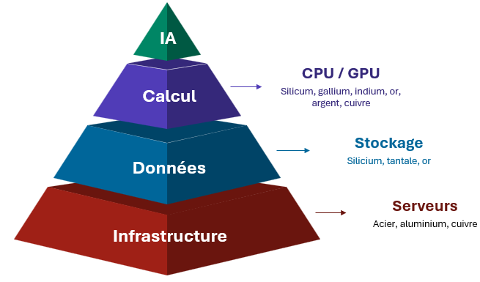

Source : https://www.greenit.fr/2025/10/21/quels-sont-les-impacts-environnementaux-et-sanitaires-de-lia/

Source : From FLOPs to Footprints: The Resource Cost of Artificial Intelligence

accéder aux bonnes pratiques

♻️Bonnes pratiques
Notice

 | Impact'IA

Calculatrice des impacts environnementaux des projets mobilisant des modèles d'IA Générative

un impact environnemental de l'IA préoccupant

L’essor de l’IA générative, ’accompagne d’une explosion de la consommation d’énergie, d’eau et de ressources. Les derniers rapports et travaux d’analyse montrent des ordres de grandeur très préoccupants : la demande d'électricité annuelle mondiale de l’IA pourrait atteindre 1500 TWh d'ici 2035, soit environ 3 fois la consommation électrique annuelle de la France, dans un contexte mondial où l'électricité est encore loin d'être complètement bas carbone.
Pour autant nous ne sommes pas démunis et les leviers d'écoconception pour l'IA existent. La généralisation d’une IA frugale pourrait diviser par deux la consommation électrique projetée en 2035. Vous trouverez ci-dessous plusieurs bonnes pratiques et recommandations d'éco-conception des modèles IA. (Source : "Artificial Intelligence and Electricity, A system Dynamic Approach", Schneider Electric, 2024).

quelques bonnes pratiques d'écoconception, activables selon la maturité de votre projet

Usages et modèles

Optimisation de l'inférence
Optimisation de l'infrastructure

Conduite du changement

zoom sur les bonnes pratiques d'écoconception...

Usages et modèles

Challenger le besoin en IA générative du projet
Privilégier les modèles spécialisés aux modèles généralistes
Pour un même process métier, évaluer l'opportunité de cibler au mieux l'utilisation de tel ou tel modèle IA en fonction des étapes du processus

Optimiser l'inférence
Leviers présentant un potentiel important et une complexité faible

PROMPTS
Former les utilisateurs
Privilégier une architecture qui permet de reformuler et d’optimiser les prompts utilisateurs​
TOKENS générés
Paramétrer le modèle pour limiter sa verbosité
Implémenter une borne maximum concernant le nombre de tokens en réponse à chaque requête
routage automatique
Implémenter un routage vers le modèle IA optimal selon l'usage. Utiliser des SLM plutôt que LLM lorsque c'est possible

BESOINS DE calculs
Activer la mise en cache des réponses récurrentes (stockage temporaire)
Choisir un modèle d'architecture "Mixture of expert" (prioriser les paramètres les plus pertinents du modèle selon la requête)
exécution en local
Évaluer l'opportunité d'exécuter les cas d'usages via des SLMs directement sur le poste utilisateur
optimisation du rag
Limiter la taille et le nombre de chunks pour optimiser le RAG (Retrieval Augmented Generation)

compression d'historique
Résumer régulièrement l'historique, à fréquence définie, afin de limiter le nombre de tokens d'entrée
streaming de réponses
Afficher progressivement la réponse jusqu'à satisfaction de l'utilisateur, pour limiter les tokens de sortie
observabilité
Mesurer la pertinence des inputs, la qualité des réponses et la justesse du routage etc. (ex. : LLM-as-a-Judge)

Piloter l'inférence : Mesurer régulièrement l'impact pour suivre la progression et ajuster l'usage si besoin

Optimiser l'infrastructure

datacenters responsables
Exiger auprès du fournisseur un hébergement en France ou à défaut en Europe, dans un datacenter alimenté en électricité bas carbone (les indicateurs Power Usage Efficiency (PUE) et Water Usage Effectiveness (WUE) mesurent l'efficacité environnementale des datacenters)

Sensibiliser les utilisateurs

construction du Prompt
Rappeler l'importance d'un prompt bien construit et former au prompt engineering
Rappeler l'importance de la réutilisation des prompts bien construits ou templates déjà sauvegardés
génération d'images
Rappeler que lorsque le texte suffit, il faut éviter de générer des images et vidéos, ou d'insérer dans le prompt une image ou une vidéo
factorisation
Sensibiliser à la factorisation : regrouper plusieurs demandes en une seule requête

Lien vers des référentiels et articles sur l'IA frugale

Référentiel général d'écoconception de services numériques (RGESN) - 2024
AFNOR Spec 2314 - Référentiel général pour l'IA frugale - Mesurer et réduire l'impact environnemental de l'IA - 2024
Articles de l'Université de Cornell - Green LLM Techniques in Action (2026)
Articles de l'Université de Cornell - Data-Centric Green AI (2022)
Qu’est-ce que la Green AI et comment rend-elle l’intelligence artificielle plus écologique ? - Gaël Lemaire (2026)
Guide RESIL IT NR - Digital League (2026)

